상품제안서
송월타올 호텔컬렉션 솔리드 스트라이프44 (220g) | 상품코드: S30801

 |  |  |  |  |  |  | 02-713-8555 | www.synergygift.co.kr
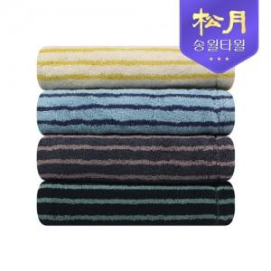

【상세/제작정보】 | <p>※종이상자 미선택시 기본 벌크 출고됩니다.</p>

【인쇄/포장옵션】 | 실크, 자수 / 포장지포장

【공급단가】 | 수량 | 50~ | 100~ | 500~ | 1,000~ | 2,000~
*VAT별도 | 단가 | 9,200원 | 9,060원 | 8,850원 | 8,490원 | 8,140원

【상품 URL】 | https://www.synergygift.co.kr:443/src/goods_detail.php?gdno=30801

